Relation avec SIS
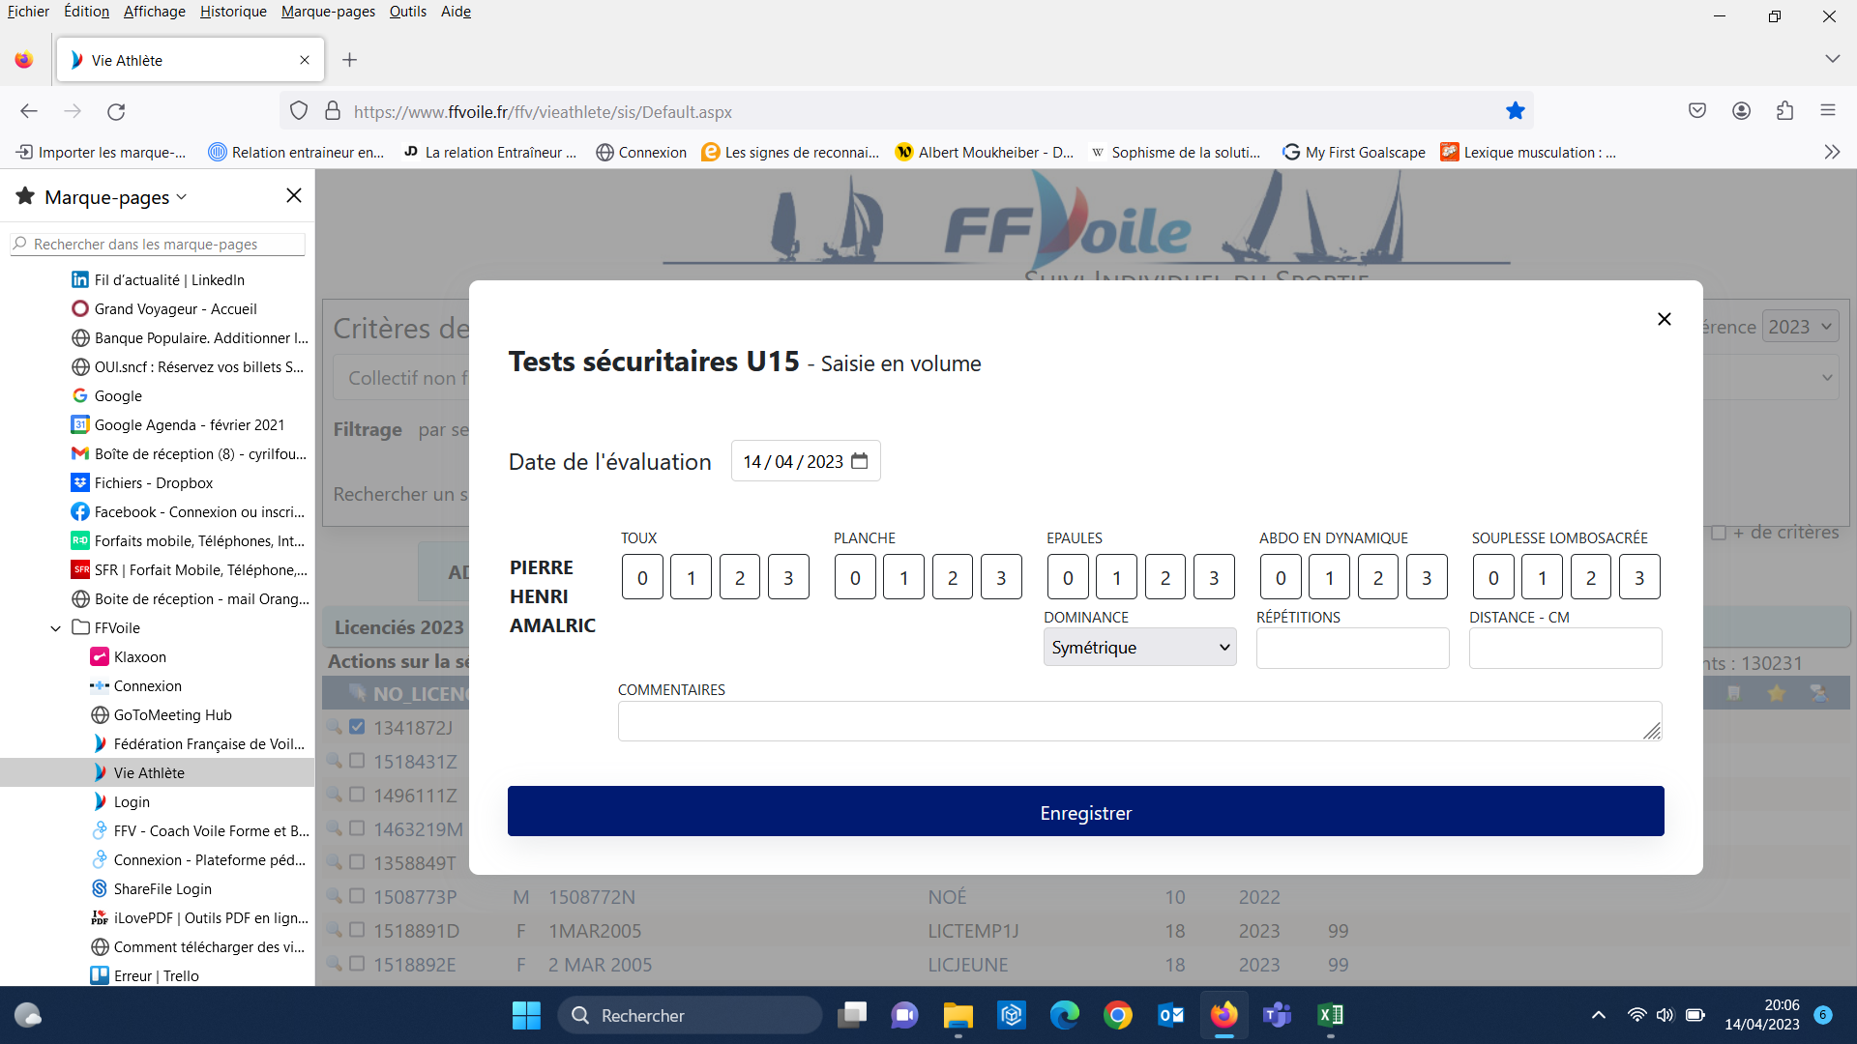
tests |  |  | Abdo sur 3 |  | Gainage sur 3 | Souplesse lombosacrée sur 3 |  | Epaule souplesse sur 3 |  | Commentaire tests sécuritaires | Test VAMEVAL |  |  |  |  | Tractions |  |  | Pompes U15 |  |  | Corde à sauter |  | Détente
Fiche | Taille en cm | Poids en kgs obligatoire | Abdo Score | Abdo Nbre de répétitions | Global Score | Distance Doights en cm | Doights Score | Epaule score | Dominante |  | VMA en km/h | FC MAX | FC 1min | FC 3 min | Commentaires | Nbre maxi classiques | Nbre maxi Inclinée | Commentaires | Nbre maxi | Type de pompes | Commentaires | Nbre de rep | Commentaires | hauteur H-F en cm | Commentaires
SIS | Taille | Poids | Abdo en dynamique score | Repétition | Planche score | Souplesse lombosacrée distance | Souplesse lombosacrée Score | Epaule score | Symétrie - Droite - Gauche |  | VMA | FC max | FC repos 1 min | FC repos 3 min |  | haute max | basse max |  | Nombre max | Classique ou genoux |  | Nbre max 30 sec |  | Détente (Cm)
 |  |  | Tests Sécuritaires U15

